04_그래프
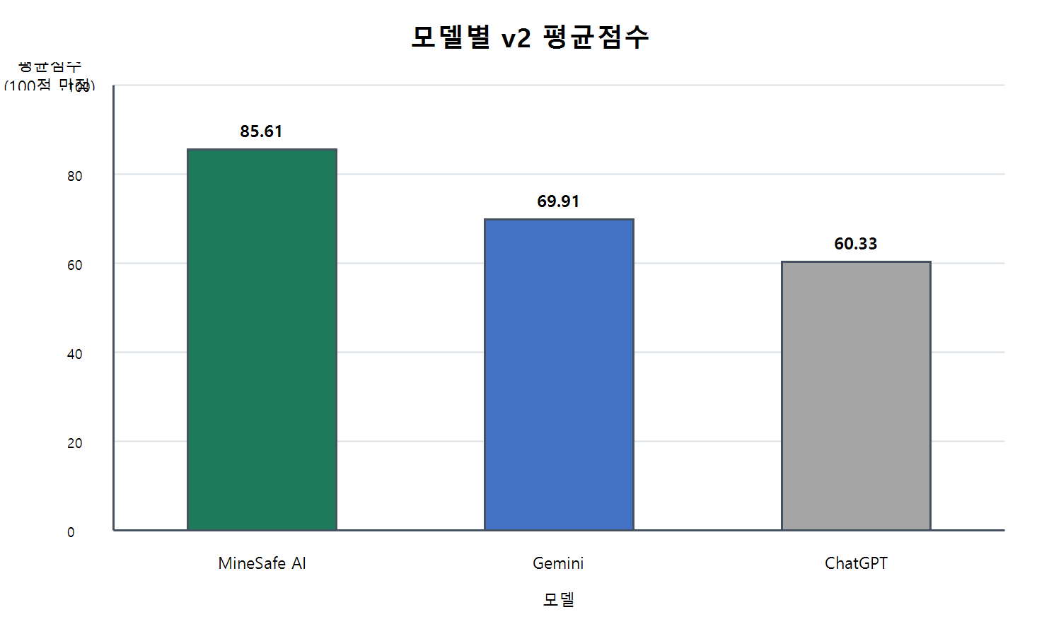
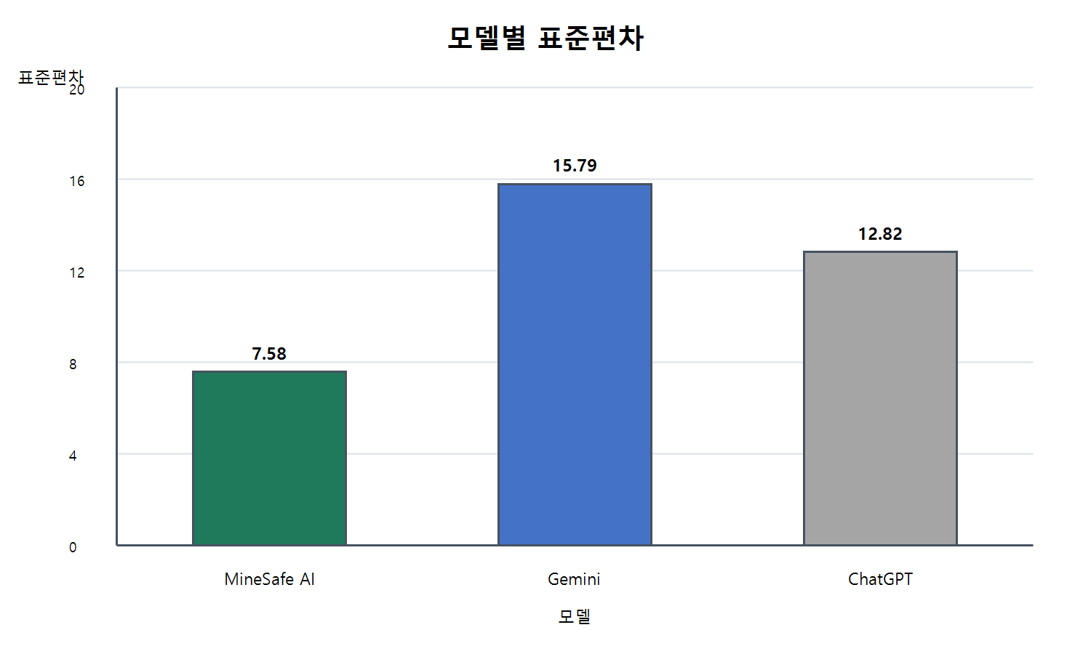
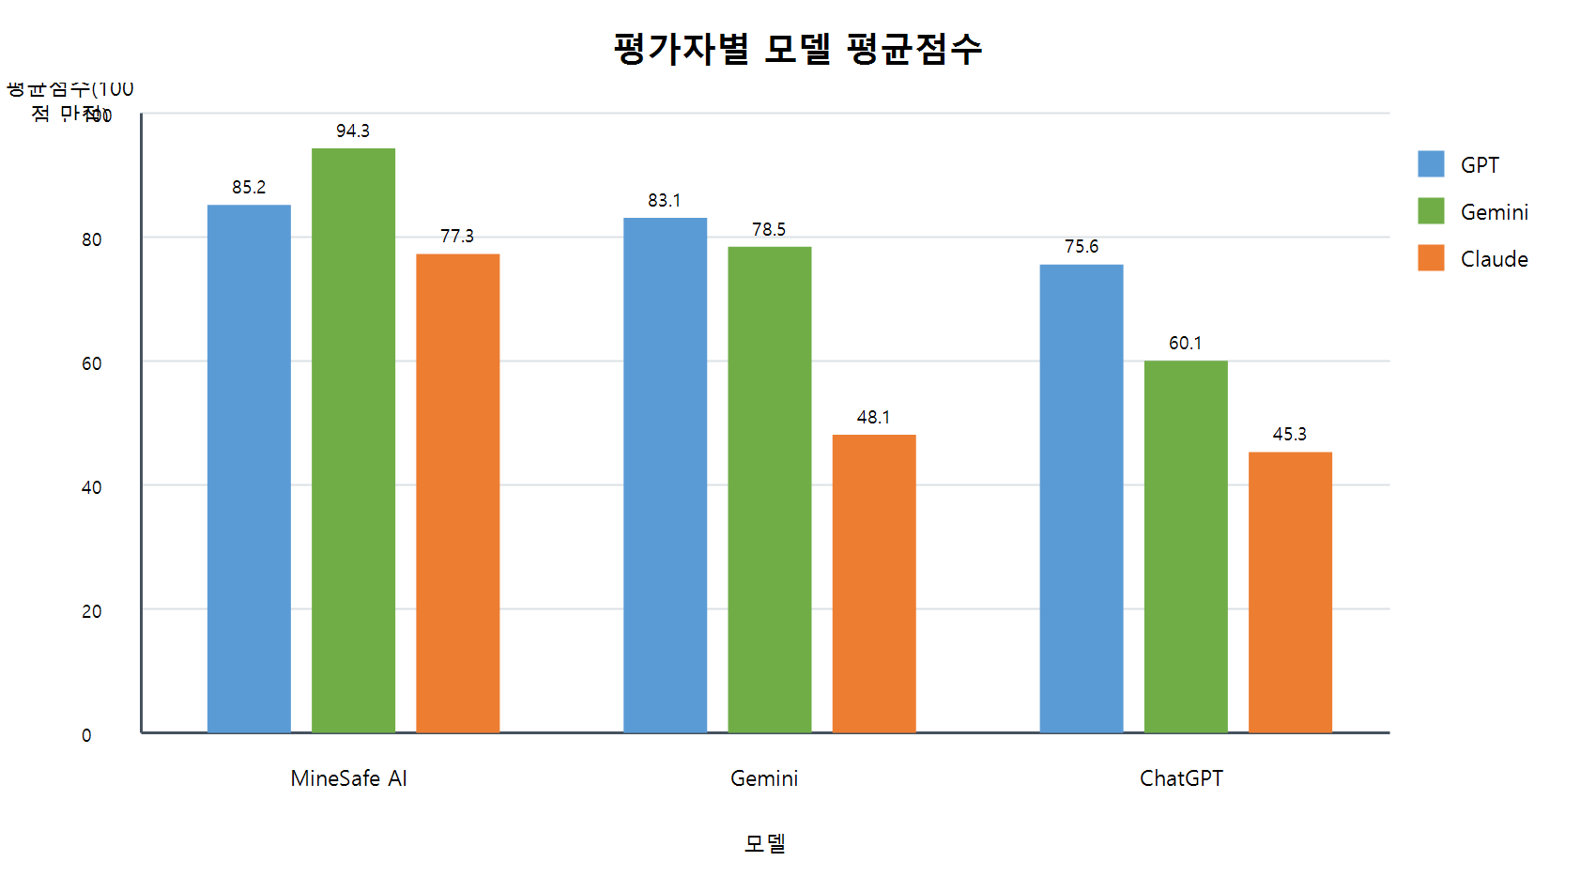
v2 블라인드 다중평가 그래프

model | average_score | standard_deviation | rank | judge_model | ChatGPT_avg | Gemini_avg | MineSafe_AI_avg
MineSafe AI | 85.61 | 7.58 | 1 | GPT | 75.6 | 83.12 | 85.22
Gemini | 69.91 | 15.79 | 2 | Gemini | 60.06 | 78.46 | 94.32
ChatGPT | 60.33 | 12.82 | 3 | Claude | 45.34 | 48.14 | 77.28

